Sheet1
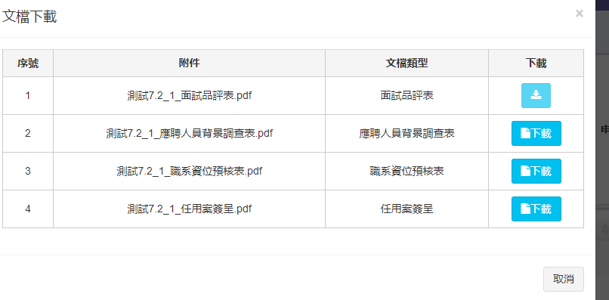
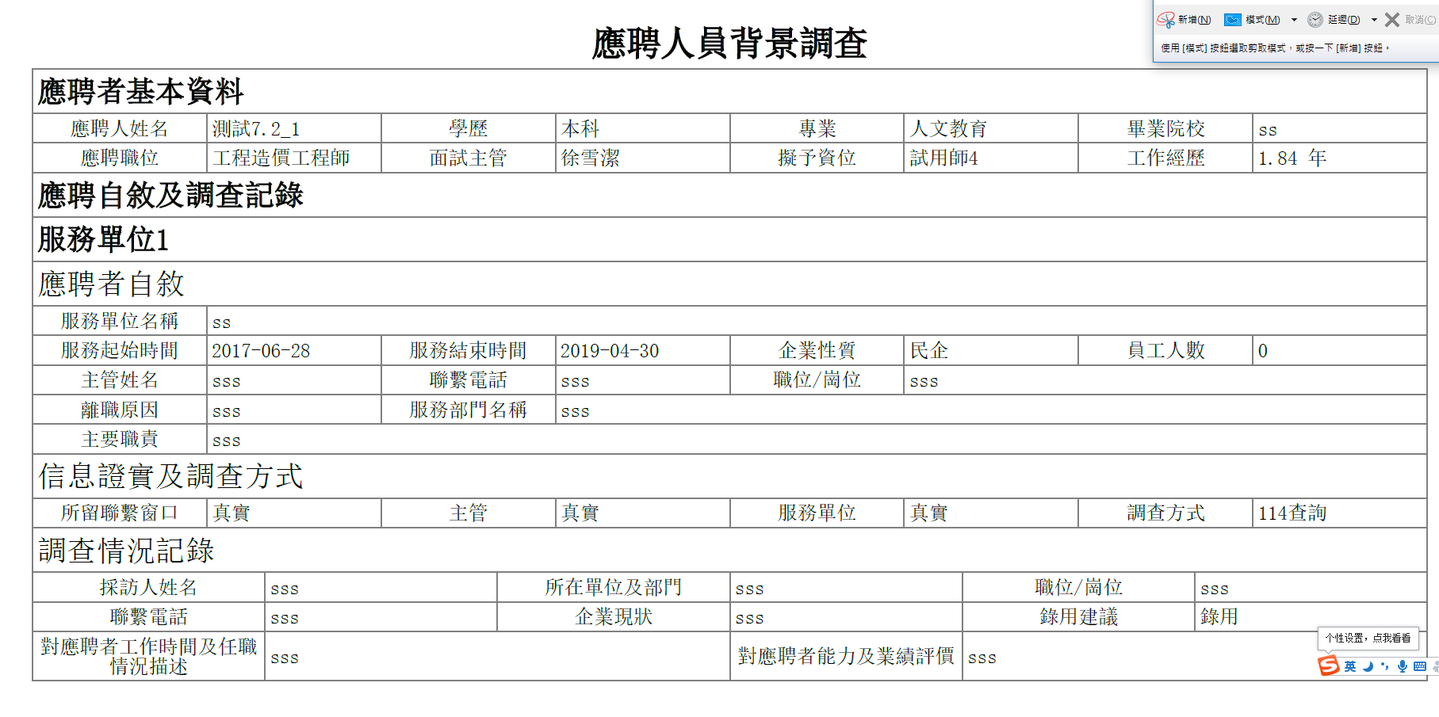
1 年資折算：經歷年資，適任年資增加百分比

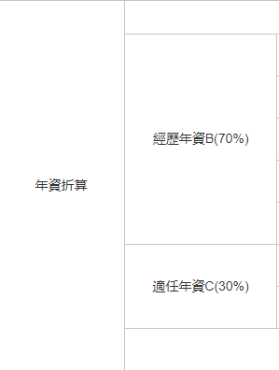

2幣別和績效獎形式內容重複問題修復

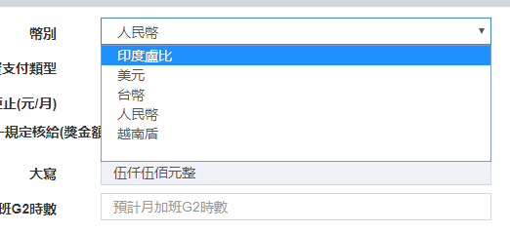

3 招募專員選擇拒絕錄用，流程結束

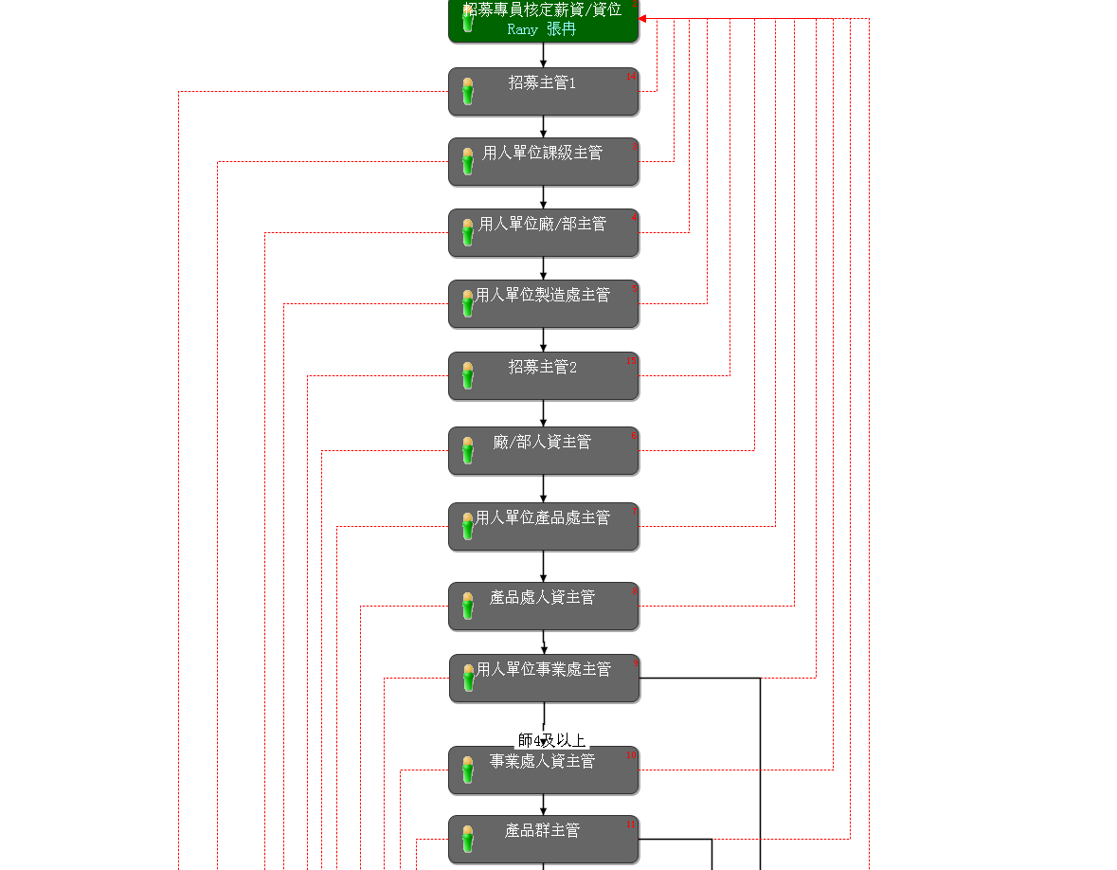

4是否輸入年終獎為否時拒單至招募人後在次提交顯示結果

5 工時製核定月薪變更後加班費變更

變更前：

變更後：

6背景調查生成pdf調整到錄用流程結束之後生成

